Sheet1
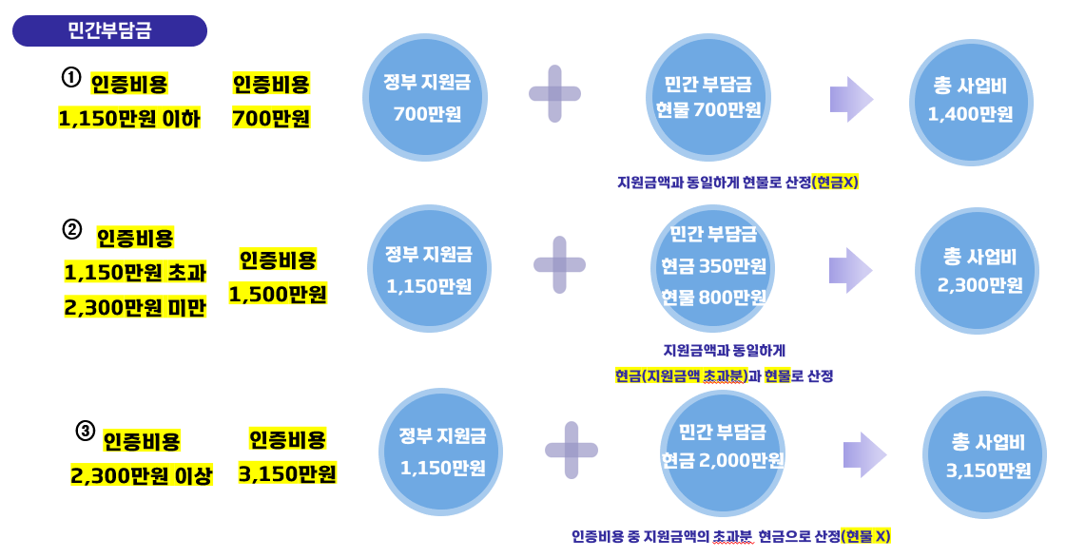
데이터 품질인증 지원사업 민간부담금 계산기

구분 | 금액(만원)
인증 견적비용 | 1,150 | ← 인증기관으로부터 견적받은 인증 수수료 비용(VAT제외 금액)을 입력하세요.

구분 | 금액(만원) | 비율
1) 정부지원금(원) | 1,150 | 50.0%
2) 민간부담금(현물) | 1,150 | 50.0%
3) 민간부담금(현금) | -
총사업비 | 2,300 | 100.0%

* 정부지원금 및 민간부담금(현물, 현금) 자동 계산
* 현물은 인건비로만 구성

<참고> 민간부담금 구성 방법

